Hadice, kolená
P. č. | Názov tovaru | Merná jednotka | Predpokladané množstvo | dopniť informácie | Poznámka
1 | Hadica palivová priemer 8/12Bar | M | 100 | médium, teplota | Musí zniesť chemikálie, teda naftu a benzín - hladká pogumovaná NBR, textilný syntetický prýž,
2 | hadica8/13,5MPVC s konc.20m Gum.06064012 | KS | 10 | médium, aká koncovka? | Tlaková hadica na vodu a vzduch, 8/13,5m, HI-VIS s koncovkami, dĺžka 20m, rýchlospojka ES, vsuvka ES, spona Cobra, 15 bar, PVC, -15°C/+60°C reflexná žltá (link len pre info, je tam trošku iná hadica ale cca takáto má byť) - https://www.gumex.sk/h/hi-vis-hadica-ku-kompresorom-s-koncovkami-06064#sekcia=variant-table-placeholder
9 | Hadica tlaková 8AK8BQ | M | 150 | vonkajší, vnútorný priemer | Zrušené
10 | Hadica tlaková C6B95G | M | 150 | vonkajší, vnútorný priemer | Zrušené
11 | Hadica tlaková 5YB79K | M | 150 | vonkajší, vnútorný priemer | Zrušené
13 | Had tlak HANSAFLEX 8AK8BQ | KS | 40 | vonkajší, vnútorný priemer | PHD 210x600 AOL - dvojopletová hadica do 330BAR x 600mm dlžka hadide - koncovka hydraulická závt M18x1,5 L- lahka rada 18x1,5DKOL druhá koncovka
14 | Had tlak HANSAFLEX C6B95G | KS | 40 | vonkajší, vnútorný priemer | PHD 210x600 AOL - dvojopletová hadica do 330BAR x dlzka 550mm koncovky aol a druhá aol 90 stupnové kolienko istý závit M18x1,5 L- lahka rada
15 | Had tlak HANSAFLEX 5YB79K | KS | 40 | vonkajší, vnútorný priemer | PHD 210x600 AOL - dvojopletová hadica do 330BAR x dlzka 510 a to isté kolienko aol 90stup
17 | Hadica FG100DN16 5/8 | M | 10 | médium, tlak, teplota | vysokotlaková gumená rozmer 24x16mm.
18 | Hadica FG100DN13 1/2 | M | 10 | médium, tlak, teplota | vysokotlaková gumená rozmer 22x12,5 mm.
19 | hadica s konc.16/10,15bar L25m 6302004 | KS | 4 | médium | napr. https://www.gumex.sk/h/cr10-hadica-ku-kompresorom-s-koncovkami-06302
20 | hadica s konc.13,5/8,15bar L20m 6064003 | KS | 4 | médium | Zrušené
22 | Hadica silikónová SI 12,5x1000 | KS | 10 | médium | Hadica silikónová s rozmerom 12,5x1000 - jeden metrový kus
24 | Had hydraul 3000BAR 2M 3/4-16UNF-M16x1,5 | KS | 1 | médium | Zrušené
25 | Had enerpac 700bar L=1,8m-rýchlospCH604 | KS | 1 | médium | Zrušené
26 | G.had.na hor.vodu do100°C 16mm 680241640 | M | 1000 | vonkajší, vnútorný priemer | Zrušené
27 | Hadica palivová priemer 5/12Bar | M | 20 | médium, teplota | Musí zniesť chemikálie, teda naftu a benzín - hladká pogumovaná NBR, textilný syntetický prýž,
28 | hadica benzínová 6 12bar | M | 50 | vonkajší, vnútorný priemer | Musí zniesť chemikálie, teda naftu a benzín - hladká pogumovaná NBR, textilný syntetický prýž,
30 | hadica 13x3,5 tepelne odolná I W 13/20 | M | 90 | médium | 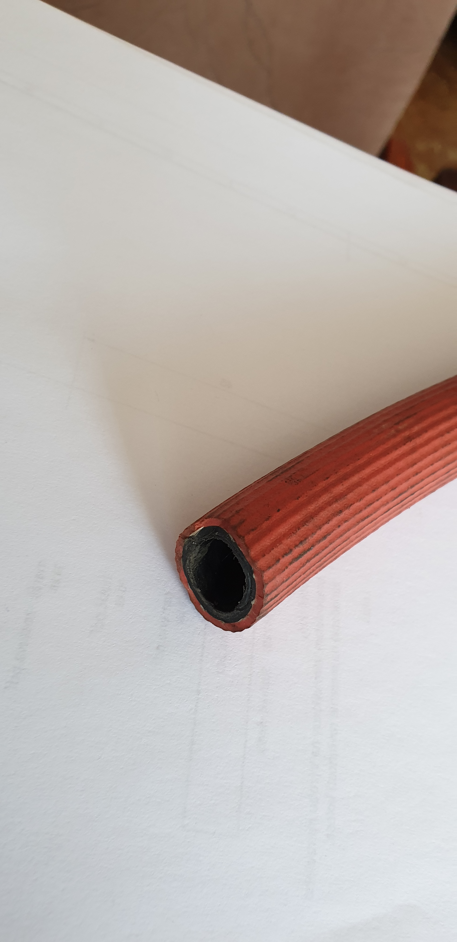 použitie ako ochrana prívodného kábla koľajovky
35 | hadica D 10/1000 Si | KS | 50 | médium | Hadica silikónová s rozmerom 10/1000 Si - jeden metrový kus
36 | hadica A/C G12 5/8"DN16 GoodYear G.4828 | M | 15 | médium | https://autodielyomega.sk/hadice-klimatizacia-univerzalny-g12-5-8-16-mm-goodyear-parker-klbko-mozno-zastrinut-presnu-dlzku-na-cele-metre
37 | Hadica tlaková 13x18,6mm 15bar/20 Celzia | M | 50 |  | Ako je uvedené v názve - hadica tlaková priemer 13x18,6mm, uvedený je tam aj tlak aj stupne
39 | Hadica EPDM DNG 20 BAR ANTISTATIC pr.16 | M | 400 | médium | Ako je uvedené - tlak 20BAR, priemer 16, pracovná teplota -40°C/+120°C, EPDM, elektricky vodivá, hladká, čierna, výstuž je textilná priadza, ovinutie, duša aj obal odolávajú teplotám, slnečnému žiar., ozónu, poveternostným vplyvom
40 | hadica D16/27x1000 Si | KS | 53 | médium, oplet | Ako je uvedené v názve - hadica silikonová s rozmerom 16/27x1000 - ide o jeden metrový kus
41 | hadica D20/31x1000 Si | KS | 48 | médium, oplet | Ako je uvedené v názve - hadica silikonová s rozmerom 20/31x1000 - ide o jeden metrový kus
43 | hadica D 22/31x1000 Si | KS | 100 | médium, oplet | Ako je uvedené v názve - hadica silikonová s rozmerom 22/31x1000 - ide o jeden metrový kus
44 | hadica D 25/37 x 1000 SI | KS | 80 | médium, oplet | Ako je uvedené v názve - hadica silikonová s rozmerom 25/37 x 1000 - ide o jeden metrový kus
45 | hadica D 28/39x1000 Si | KS | 60 | médium, oplet | Ako je uvedené v názve - hadica silikonová s rozmerom 28/39x1000 - ide o jeden metrový kus
46 | hadica D 30/1000 Si | KS | 50 | médium, oplet | Ako je uvedené v názve - hadica silikonová s rozmerom 30/1000 - ide o jeden metrový kus
47 | hadica D 32/1000 Si | KS | 80 | médium, oplet | Ako je uvedené v názve - hadica silikonová s rozmerom 32/1000 - ide o jeden metrový kus
48 | hadica D 35/46x1000 SI | KS | 60 | médium, oplet | Ako je uvedené v názve - hadica silikonová s rozmerom 35/46x1000 - ide o jeden metrový kus
49 | hadica hor.voda 38/46 | M | 50 | teplota vody | Napr. - https://www.gumex.sk/fks-r-hadica-ku-chladicom-automobilov-00045038
50 | hadica D 38/49x1000 SI | KS | 60 | médium, oplet | Ako je uvedené v názve - hadica silikonová s rozmerom 38/49x1000 - ide o jeden metrový kus
51 | hadica D 40/51x1000 SI | KS | 100 | médium, oplet | Ako je uvedené v názve - hadica silikonová s rozmerom 40/51x1000 - ide o jeden metrový kus
52 | hadica D 45/51x1000 SI | KS | 70 | médium, oplet | Ako je uvedené v názve - hadica silikonová s rozmerom 45/51x1000 - ide o jeden metrový kus
53 | hadica D 50/61x1000 SI | KS | 100 | médium, oplet | Ako je uvedené v názve - hadica silikonová s rozmerom 50/61x1000 - ide o jeden metrový kus
55 | hadica D 55/66x1000 SI | KS | 40 | médium, oplet | Ako je uvedené v názve - hadica silikonová s rozmerom 55/66x1000 - ide o jeden metrový kus
56 | hadica D 60/71x1000 SI | KS | 40 |  | Ako je uvedené v názve - hadica silikonová s rozmerom 60/71x1000 - ide o jeden metrový kus
58 | Hadicová prepojka 110x100 | KS | 3 |  | Zrušené
62 | hadica D16/2000 Si | KS | 20 |  | Ako je uvedené v názve - hadica silikonová s rozmerom 16/2000
63 | koleno vodné 16x80x280 90°Si | KS | 150 |  | Ako je uvedené v názve - koleno vodné s rozmerom 16x80x280, 90 stupňové silikónové
64 | vodné koleno 16x90x90 Si | KS | 60 |  | Ako je uvedené v názve - koleno vodné s rozmerom 16x90x90 , 90 stupňové silikónové
65 | koleno vodné 18x80x80 90° Si | KS | 66 |  | Ako je uvedené v názve - koleno vodné s rozmerom 18x80x80 , 90 stupňové silikónové
66 | koleno vodné 20x170x170 90° Si | KS | 10 |  | Ako je uvedené v názve - koleno vodné s rozmerom 20x170x170, 90 stupňové silikónové
67 | koleno vodné 22x80x80 90° SI | KS | 20 |  | Ako je uvedené v názve - koleno vodné s rozmerom 22x80x80, 90 stupňové silikónové
68 | Koleno vodné 22x100x200 90° SI | KS | 5 |  | Ako je uvedené v názve - koleno vodné s rozmerom 22x100x200, 90 stupňové silikónové
71 | koleno vodné 32x250x250 Si | KS | 48 |  | Ako je uvedené v názve - koleno vodné s rozmerom 32x250x250, 90 stupňové silikónové
72 | vodné koleno 35x120x120 Si | KS | 43 |  | Ako je uvedené v názve - koleno vodné s rozmerom 35x120x120, 90 stupňové silikónové
73 | vodné koleno 38x100x100,90° Si | KS | 66 |  | Ako je uvedené v názve - koleno vodné s rozmerom 38x100x100, 90 stupňové silikónové
74 | vod koleno 40x150x150 90°SI | KS | 316 |  | Ako je uvedené v názve - koleno vodné s rozmerom 40x150x150, 90 stupňové silikónové
75 | vod koleno 40x170x170 90°SI | KS | 5 |  | Ako je uvedené v názve - koleno vodné s rozmerom 40x170x170, 90 stupňové silikónové
76 | vodné koleno 45x120x120 Si | KS | 26 |  | Ako je uvedené v názve - koleno vodné s rozmerom 45x120x120, 90 stupňové silikónové
77 | Hadica -redukcia 50x60x190 Si | KS | 47 |  | Ako je uvedené v názve - koleno vodné s rozmerom 50x60x190, 90 stupňové silikónové
78 | Hadica -redukcia 55x60x90 Si | KS | 10 |  | Ako je uvedené v názve - koleno vodné s rozmerom 55x60x90, 90 stupňové silikónové
79 | Hadica-redukcia 50/61x55/66x100 Si | KS | 102 |  | Ako je uvedené v názve - koleno vodné s rozmerom 50/61x55/66x100, silikónové
80 | koleno vod.redukov 50/55 150/150 Si 90° | KS | 64 |  | Ako je uvedené v názve - koleno vodné s rozmerom 50/55 150/150, 90 stupňové silikónové
81 | koleno redukované 50/60-280/280 Si | KS | 15 |  | Ako je uvedené v názve - koleno vodné s rozmerom 50/60-280/280, 90 stupňové silikónové
82 | Koleno vodné 50x150x150 Si 90° | KS | 390 |  | Ako je uvedené v názve - koleno vodné s rozmerom 50x150x150, 90 stupňové silikónové
83 | Koleno vodné 50x170x170 SI | KS | 272 |  | Ako je uvedené v názve - koleno vodné s rozmerom 50x170x170, 90 stupňové silikónové
84 | Koleno vodné 50x170x270 SI 90° | KS | 10 |  | Ako je uvedené v názve - koleno vodné s rozmerom 50x170x270, 90 stupňové silikónové
85 | Hadica brzd.18154409045 440mm,závit-kole | KS | 5 |  | Zrušené
86 | koleno vodné 50x240x240 Si 90° | KS | 48 |  | Ako je uvedené v názve - koleno vodné s rozmerom 50x240x240, 90 stupňové silikónové
89 | Koleno Vodné 55x170x170 mm Si | KS | 5 |  | Ako je uvedené v názve - koleno vodné s rozmerom 55x170x170, 90 stupňové silikónové
90 | Koleno vodné 65x150x150 SI | KS | 16 |  | Ako je uvedené v názve - koleno vodné s rozmerom 65x150x150, 90 stupňové silikónové
91 | Hadica NBEPDM PT 12x1350 DKL M22x1,5 | KS | 13 |  | vysokotlaká vzduchová hadica s teflónovým jadrom, nerezovým opletom odolná vysokým teplotám
92 | Hadica NBEPDM PT 12x550 DKL M22x1,5 | KS | 9 |  | vysokotlaká vzduchová hadica s teflónovým jadrom, nerezovým opletom odolná vysokým teplotám

